상품제안서
레빗 카드형USB메모리 (8~64G) | 상품코드: S00973

 |  |  |  |  |  |  | 02-713-8555 | www.synergygift.co.kr
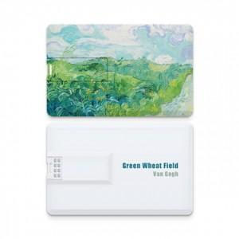

【상세/제작정보】

【인쇄/포장옵션】 | 풀칼라 / 포장지포장

【공급단가】 | 수량 | 50~ | 100~ | 500~ | 1,000~ | 3,000~
*VAT별도 | 8GB | 4,880원 | 4,760원 | 4,570원 | 4,450원 | 4,330원
 | 16GB | 6,810원 | 6,650원 | 6,380원 | 6,210원 | 6,050원
 | 32GB | 8,290원 | 8,090원 | 7,760원 | 7,560원 | 7,360원
 | 64GB | 9,880원 | 9,640원 | 9,250원 | 9,010원 | 8,770원

【상품 URL】 | https://www.synergygift.co.kr:443/src/goods_detail.php?gdno=18490

